Date de referinta
 | Pe_ref | Me_ref
1000 | 15 | 145
2000 | 53 | 254
3500 | 110 | 300
4500 | 139 | 296
5900 | 170 | 275
6500 | 146 | 214
 |  | 0
 |  | 0
 |  | 0
 |  | 0
 |  | 0
 |  | 0
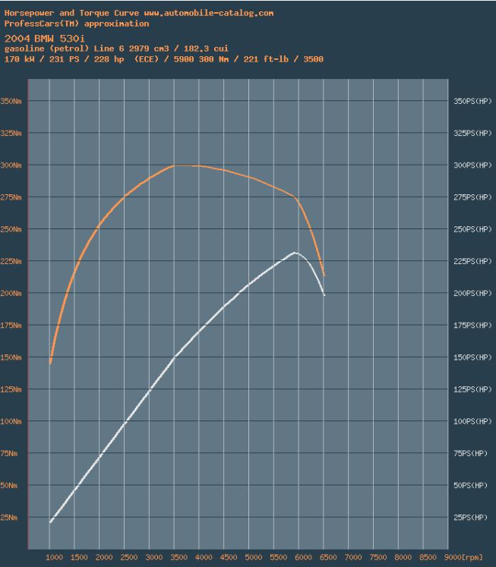
Turatie | Putere | Moment
n | Pe_ref | Me_ref
[rpm] | [kW] | [Nm]
1000 | 15 | 145
2000 | 53 | 254
3500 | 110 | 300
4500 | 139 | 296
5900 | 170 | 275
6500 | 146 | 214
 |  | #DIV/0!
 |  | #DIV/0!
 |  | #DIV/0!
 |  | #DIV/0!
 |  | #DIV/0!
 |  | #DIV/0!

Pe aceasta pagina se poate modifica DOAR casutele marcate cu verde inchis.

 |  |  | cm | kW sau Nm
 |  |  | 1.2 | 10
 |  |  | 9.08 | 75.666666667

Validare model LES
 | Pe_ref |  | Pe_sim_mot |  | Me_ref |  | Me_sim_mot
1000 | 15 | 1000.00 | 17 | 1000 | 145 | 1000.00 | 164
2000 | 53 | 2000.00 | 59 | 2000 | 254 | 2000.00 | 279
3500 | 110 | 3500.00 | 118 | 3500 | 300 | 3500.00 | 323
4500 | 139 | 4500.00 | 155 | 4500 | 296 | 4500.00 | 328
5900 | 170 | 5900.00 | 190 | 5900 | 275 | 5900.00 | 307
6500 | 146 | 6500.00 | 163 | 6500 | 214 | 6500.00 | 240
 |  | #N/A | #N/A |  | 0 | #N/A | #N/A
 |  | #N/A | #N/A |  | 0 | #N/A | #N/A
 |  | #N/A | #N/A |  | 0 | #N/A | #N/A
 |  | #N/A | #N/A |  | 0 | #N/A | #N/A
 |  | #N/A | #N/A |  | 0 | #N/A | #N/A
 |  | #N/A | #N/A |  | 0 | #N/A | #N/A
Turatie | Putere | Moment | Putere | Moment
n | Pe_1cil | Me_1cil | Pe_sim_mot | Me_sim_mot
[rpm] | [kW] | [Nm] | [kW] | [Nm]
1000.00 | 3 | 27 | 17 | 164
2000.00 | 10 | 47 | 59 | 279
3500.00 | 20 | 54 | 118 | 323
4500.00 | 26 | 55 | 155 | 328
5900.00 | 32 | 51 | 190 | 307
6500.00 | 27 | 40 | 163 | 240
#N/A | #N/A | #N/A | #N/A | #N/A
#N/A | #N/A | #N/A | #N/A | #N/A
#N/A | #N/A | #N/A | #N/A | #N/A
#N/A | #N/A | #N/A | #N/A | #N/A
#N/A | #N/A | #N/A | #N/A | #N/A
#N/A | #N/A | #N/A | #N/A | #N/A

Nr. cilindri | 6 | -
Pe aceasta pagina se poate modifica DOAR numarul cilindrilor. Restul datelor sunt preluate din paginile adiacente.

PASTE simulare
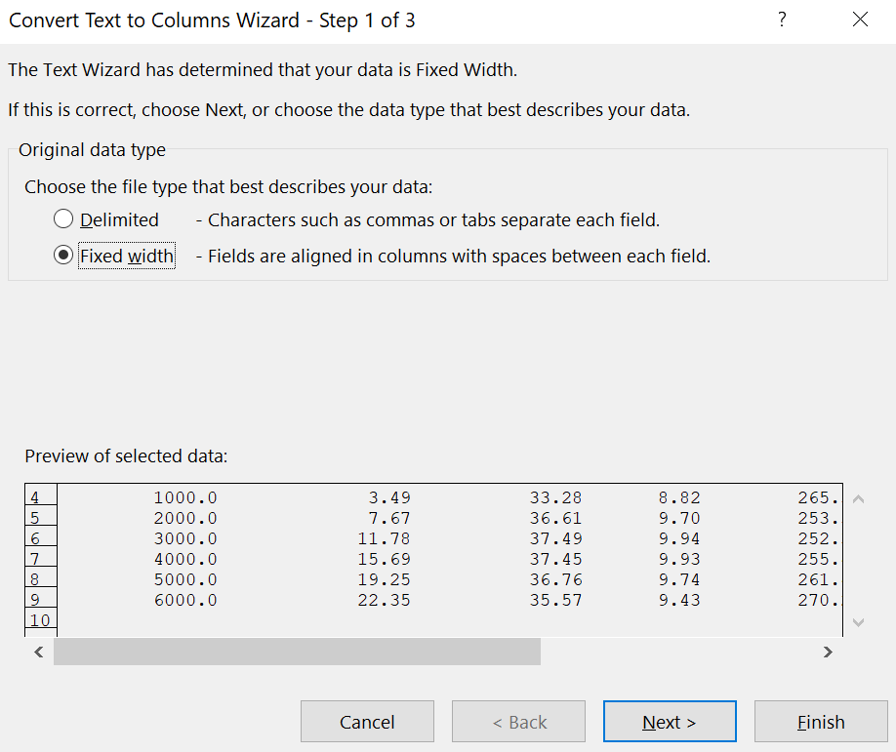
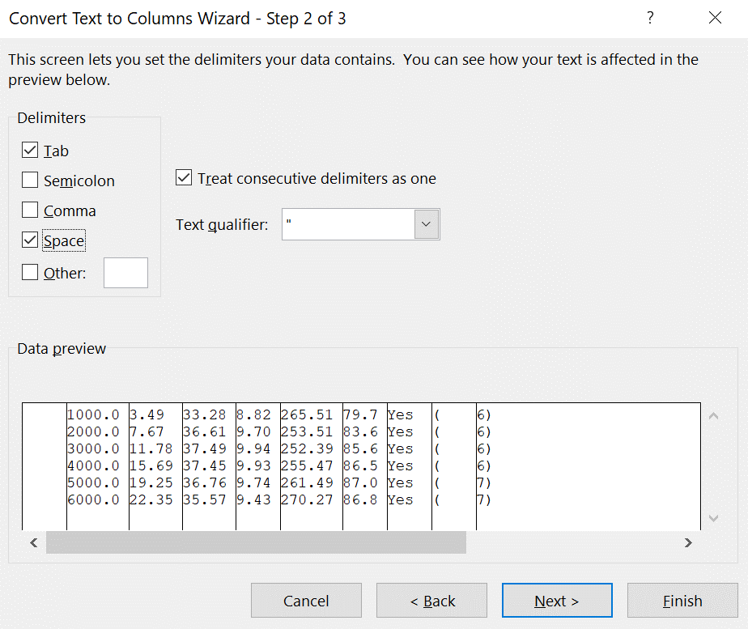
PASTE HERE
 | Eng.Speed | B.Power | B.Torque | BMEP | BSFC | V.Eff.
 | [rev/min] | [kW] | [Nm] | [bar] | [g/kW/hr] | [%]
1000 | 1000.00 | 2.85 | 27.25 | 6.90 | 245.76 | 57.40 | Yes | ( | 6)
2000 | 2000.00 | 9.75 | 46.54 | 11.78 | 220.17 | 87.90 | Yes | ( | 6)
3500 | 3500.00 | 19.74 | 53.87 | 13.63 | 222.93 | 103.10 | Yes | ( | 6)
4500 | 4500.00 | 25.75 | 54.64 | 13.83 | 218.61 | 102.60 | Yes | ( | 6)
5900 | 5900.00 | 31.65 | 51.23 | 12.97 | 225.87 | 99.30 | Yes | ( | 6)
6500 | 6500.00 | 27.19 | 39.95 | 10.11 | 241.11 | 82.60 | Yes | ( | 6)

Daca datele nu sunt completate corect, selectati casuta in care ati dat paste, si urmati pasii de mai jos.

